상품제안서
말풍선 메모잇(주문제작형) | 상품코드: F32740

 |  |  |  |  |  |  | 02-412-0044 | www.easy1.co.kr
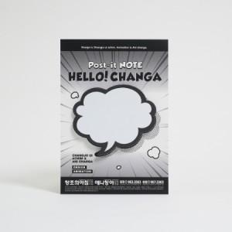

【상세/제작정보】 | <p><span style="font-size: 12pt;"><b>** 배송비- 한박스 300개 / 5000원별도</b></span>&nbsp;</p>

【인쇄/포장옵션】 | 풀칼라 / OPP(비닐)

【공급단가】 | 수량 | 1,000~ | 2,000~ | 3,000~ | 5,000~ | 10,000~
*VAT별도 | 단가 | 515원 | 440원 | 402원 | 372원 | 342원

【상품 URL】 | https://dev.easy1.co.kr:443/src/goods_detail.php?gdno=32740

